Sheet1
加工指令表
订单编号 | PG102908 | 客户名称 | 利阳
交货日期 | 2019-10-30 | 文件名称 | 配件
制作工艺 | SLA | 打磨要求 | A | 业务员 | 刘华
数量 | 15 | 克数 | 149 | 编程人员
上机机号 |  | 下机时间 |  | 处理人员
打印材料 | 白色料

注意 事项 | 喷灰打磨 掏胶2.0 5套

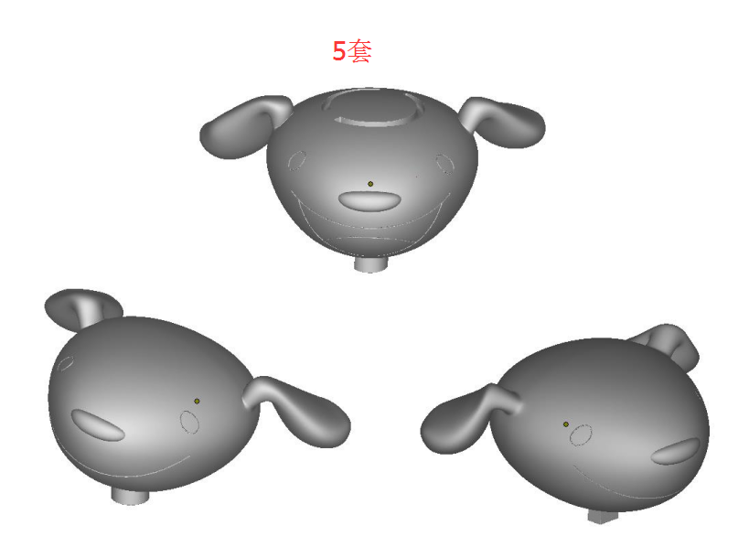

制表人： | 刘华 |  |  | 10/29/19

